Consolidado Rte Fte
PRUEBA DE IMPUESTOS RETE FUENTE |  |  |  |  |  | CODIGO: | OPE P01 F126
 |  |  |  |  |  | VERSION: | 1
 |  |  |  |  |  | VIGENCIA: | 2022-01-12

Cliente:

Periodo de Revisión: | Del 01 de enero al 31 de diciembre de 2021

Tipo de Trabajo: | Revisoria Fiscal

Objetivos: | 1. Verificar,que los pagos efectuados por concepto de Iva , coincidan con lo efectivamente causado y pagado por tesoreria

 |  |  |  |  |  |  |  |  |  |  |  |  |  |  |  | PERIODO 1 2021 | PERIODO 2 2021 |  | PERIODO 3 2021 | PERIODO 4 2021 | PERIODO 5 2021 | PERIODO 6 2021 | PERIODO 7 2021 | PERIODO 8 2021 | PERIODO 9 2021 | PERIODO 10 2021 | PERIODO 11 2021 | PERIODO 12 2021
Trebajo Realizado: | 1. Se Solicito las liquidaciones presentadas, correspondientes a la declaración de retención en la fuente.
 | 2. Se revisaron los saldos del balance frente a soporte de pagos de retencion en la fuente.

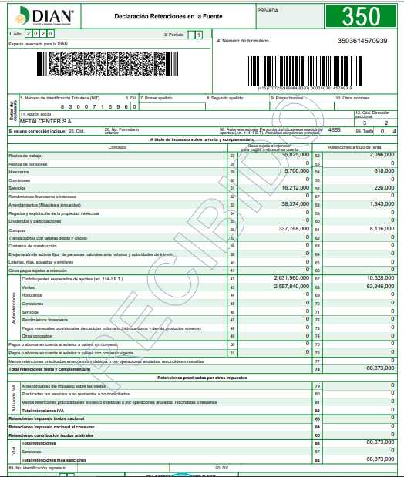
CONCEPTO | ENERO | FEBRERO | MARZO | ABRIL | MAYO | JUNIO | JULIO | AGOSTO | SEPTIEMBRE | OCTUBRE | NOVIEMBRE | DICIEMBRE | Saldo Balance | Saldo Rtefte | Diferencia
Rentas de Trabajo |  |  |  |  |  |  |  |  |  |  |  |  | -5,098,000.00 | - | (5,098,000)
Rentas de pensiones
Honorarios |  |  |  |  |  |  |  |  |  |  |  |  | -809,554.00 | - | (809,554)
Comisiones
Servicios |  |  |  |  |  |  |  |  |  |  |  |  | -475,014.00 | - | (475,014)
Rendimientos Financieros
Arrendamientos |  |  |  |  |  |  |  |  |  |  |  |  | -859,048.19 | - | (859,048)
Regalías y explotación de la propiedad intelectual
Dividedos y participaciones
Compras |  |  |  |  |  |  |  |  |  |  |  |  | -5,192,199.00 | - | (5,192,199)
Transacciones con tarjeta de credito

Contratos de Construccion
Eneajenacion de activos fijos
Loterias rifas apuestas y similares
Pagos o abonos al exterior
Total Retenciones en Renta | - | - | - | - | - | - | - | - | - | - | - | - | (12,433,815) | - | (12,433,815)
Contribuyentes exonerados |  |  |  |  |  |  |  |  |  |  |  |  | - | 127,629,000.00 | -127,629,000
Ventas |  |  |  |  |  |  |  |  |  |  |  |  | - | 778,321,738.00 | -778,321,738
Total Autorretenciones | - | - | - | - | - | - | - | - | - | - | - | - | -79,695,000.00 | - | (79,695,000)
A responsables del régimen común
Practicadas por servicios a no residentes o no domiciliados
(-) Retenciones de periodos anteriores en exceso, indebidas o anuladas
TOTAL RETENCIONES | - | - | - | - | - | - | - | - | - | - | - | - | (92,128,815) | - | -92,128,815 |  |  | N
Total pago Sanciones | - | - | - | - | - | - | - | - |  | -
Retenciones practicadas en exceso
Total retenciones mas sanciones | - | - | - | - | - | - | - | - | - | - |  | -
 | ❶ | ❶ | ❶ | ❶ | ❶ | ❶ | ❶ | ❶ | ❶ | ❶ | ❶ | ❶
Fecha Vencimiento
Fecha Presentacion
Fecha Pago
❶ | Declaraciones presentadas y pagadas del año 2021
° | Informacion tomada de las declaraciones
N | Diferencia Material

CONCLUSIONES
1- Se observa que las declaraciones de retencion en la fuente fueron presentadas oportunamente, y pagadas oportunamente. 2. Se observa que los saldos registrados cruzan de manera correcta , con lo registrado en le balance de prueba a diciembre de 20XX.

